Xem thông tin sản phẩm
Project Name | PHÁT TRIỂN WEBSITE THƯƠNG MẠI ĐIỆN TỬ CHO THIẾT BỊ ĐIỆN TỬ - TÍCH HỢP AI CHATBOT VÀ THANH TOÁN TRỰC TUYẾN
Module Code | Xem thông tin sản phẩm
 | Hoàn thành | Lỗi | Chưa kiểm tra | Bị chặn | Tổng lần kiểm tra
Round 1 | 13 | 0 | 0 | 0 | 13
Round 2 | 13 | 0 | 0 | 0 | 13
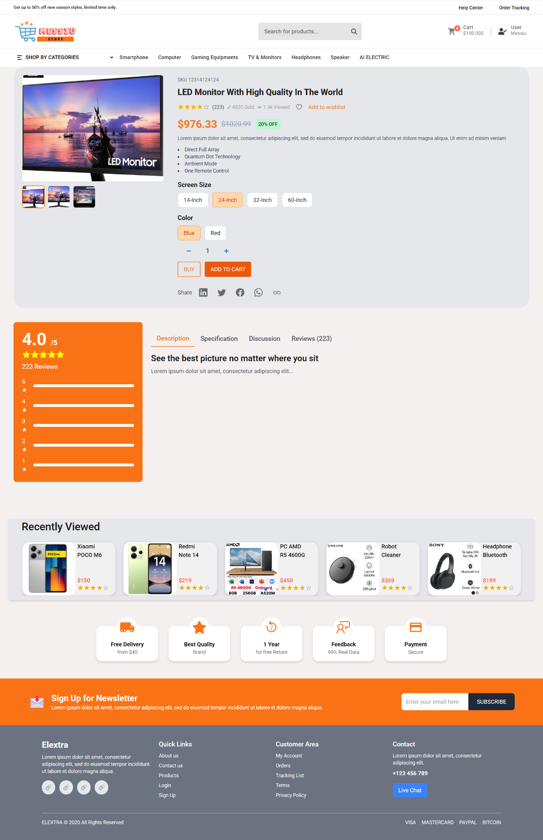

Test Case ID | Mô tả | Quy trình | Điều kiện tiên quyết | Kết quả mong đợi | Kết quả thực tế | Kết quả |  |  |  |  |  | Chú thích
 |  |  |  |  |  | Vòng 1 |  |  | Vòng 2
 |  |  |  |  |  | Trạng thái | Ngày kiểm tra | Người kiểm tra | Trạng thái | Ngày kiểm tra | Người kiểm tra
GUI_SHOW Xem thông tin sản phẩm
GUI - XTT01 | [Product Image] Hiển thị hình ảnh chính sản phẩm | Vào trang chi tiết sản phẩm | Có sản phẩm | - Hiển thị ảnh sản phẩm lớn - Ảnh rõ nét, không bị vỡ - Có thể xem các ảnh nhỏ bên dưới | Hiển thị đúng | Passed | 21/04/2025 | Hậu | Passed | 24/04/2025 | Hậu
GUI - XTT02 | [Product Title] Hiển thị tiêu đề sản phẩm | Vào trang chi tiết sản phẩm | Có sản phẩm | - Font: đậm, to - Nội dung mô tả rõ ràng, không bị cắt chữ | Hiển thị đúng | Passed | 21/04/2025 | Hậu | Passed | 24/04/2025 | Hậu
GUI - XTT03 | [Price] Hiển thị giá bán và giá gốc | Vào trang chi tiết sản phẩm | Có sản phẩm | - Giá mới: nổi bật - Giá cũ: gạch ngang - Có phần hiển thị % giảm giá | -Text color : Black -Status : Enable -Background : Success | Passed | 21/04/2025 | Hậu | Passed | 24/04/2025 | Hậu
GUI - XTT04 | [Color Option] Hiển thị lựa chọn màu sắc | Vào trang chi tiết sản phẩm | Có nhiều màu sản phẩm | - Các nút màu được hiển thị rõ - Có trạng thái “selected” khi click | Hoạt động đúng | Passed | 21/04/2025 | Hậu | Passed | 24/04/2025 | Hậu
GUI - XTT05 | [Size Option] Hiển thị lựa chọn kích thước | Vào trang chi tiết sản phẩm | Có nhiều kích cỡ sản phẩm | - Các tùy chọn kích thước hiện đúng - Có thể chọn 1 trong nhiều kích thước - Có trạng thái “selected” khi chọn | -Text color : Black -Status : Enable -Background : Success | Passed | 21/04/2025 | Hậu | Passed | 24/04/2025 | Hậu
GUI - XTT06 | [Add to Cart] Button | Vào trang chi tiết sản phẩm |  | Nút "Add to Cart" hiển thị nổi bật, có hiệu ứng khi rê chuột. |  | Passed | 21/04/2025 | Hậu | Passed | 24/04/2025 | Hậu
GUI - XTT07 | [Buy] Button mua | Vào trang chi tiết sản phẩm |  | Nút "Buy" hiển thị nổi bật, có hiệu ứng khi rê chuột. |  | Passed | 21/04/2025 | Hậu | Passed | 24/04/2025 | Hậu
FUNCTION_SHOW Xem thông tin sản phẩm
FUNC-XTT01 | Thêm sản phẩm vào giỏ hàng thành công | 1. Chọn màu và kích thước 2. Click “Add to Cart” hoặc "Buy" | Đăng nhập thành công vào hệ thống | Sản phẩm được thêm vào giỏ hàng, hiện thông báo thành công | Hiển thị đúng thông báo, biểu tượng giỏ cập nhật số lượng. | Passed | 21/04/2025 | Hậu | Passed | 24/04/2025 | Hậu
FUNC-XTT02 | Kiểm tra thông báo lỗi khi không chọn màu sắc | 1. Không chọn màu 2. Click "Add to Cart" hoặc "Buy" | Truy cập vào hệ thống | Hiển thị cảnh báo yêu cầu chọn màu trước khi thêm vào giỏ. | Hiển thị thông báo yêu cầu chọn màu. | Passed | 21/04/2025 | Hậu | Passed | 24/04/2025 | Hậu
FUNC-XTT03 | Kiểm tra thông báo lỗi khi không chọn kích thước | 1. Không chọn kích thước 2. Click "Add to Cart" hoặc "Buy" | Đăng nhập thành công vào hệ thống | Hiển thị cảnh báo yêu cầu chọn kích thước. | Hiển thị thông báo yêu cầu chọn kích thước. | Passed | 21/04/2025 | Hậu | Passed | 24/04/2025 | Hậu
FUNC-XTT04 | Kiểm tra thông báo tính toán tổng giá khi thay đổi số lượng | Tăng giảm số lượng sản phẩm | Có sẵn sản phẩm | Tổng tiền cập nhật chính xác theo số lượng x đơn giá. | Hiển thị tổng tiền thay đổi đúng như các thao tác. | Passed | 21/04/2025 | Hậu | Passed | 24/04/2025 | Hậu
FUNC-XTT05 | Kiểm tra thông báo khi mua sản phẩm | 1. Chọn màu và kích thước 2. Click “Add to Cart” hoặc "Buy" | Đăng nhập, chọn đầy đủ các yêu cầu | Chuyển sang trang thanh toán | Chuyển sang trang thanh toán | Passed | 21/04/2025 | Hậu | Passed | 24/04/2025 | Hậu
FUNC-XTT06 | Kiểm tra thông báo khi tăng/ giảm số lượng sản phẩm | 1. Click “+” hoặc “–” để thay đổi số lượng | Đăng nhập thành công vào hệ thống | Hiển thị số lượng thay đổi chính xác, không cho giảm nhỏ hơn 1 | Đúng quy định | Passed | 21/04/2025 | Hậu | Passed | 24/04/2025 | Hậu

Lọc sản phẩm
Project Name | PHÁT TRIỂN WEBSITE THƯƠNG MẠI ĐIỆN TỬ CHO THIẾT BỊ ĐIỆN TỬ - TÍCH HỢP AI CHATBOT VÀ THANH TOÁN TRỰC TUYẾN
Module Code | Lọc sản phẩm
 | Hoàn thành | Lỗi | Chưa kiểm tra | Bị chặn | Tổng lần kiểm tra
Round 1 | 15 | 0 | 0 | 0 | 15
Round 2 | 15 | 0 | 0 | 0 | 15

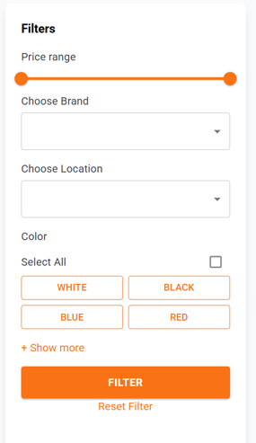

Test Case ID | Mô tả | Quy trình | Điều kiện tiên quyết | Kết quả mong đợi | Kết quả thực tế | Kết quả |  |  |  |  |  | Chú thích
 |  |  |  |  |  | Vòng 1 |  |  | Vòng 2
 |  |  |  |  |  | Trạng thái | Ngày kiểm tra | Người kiểm tra | Trạng thái | Ngày kiểm tra | Người kiểm tra
GUI_SHOW Lọc sản phẩm
GUI-LOC01 | [Tiêu đề] Filters |  |  | Label: bold, black | Label: bold, black | Passed | 21/04/2025 | Hậu | Passed | 24/04/2025
GUI-LOC02 | [Thanh trượt] Price Range |  |  | Slider hiển thị đầy đủ, hoạt động kéo trái/phải mượt | Slider hiển thị đầy đủ, hoạt động kéo trái/phải mượt | Passed | 21/04/2025 | Hậu | Passed | 24/04/2025 | Hậu
GUI-LOC03 | [Dropdown] Choose Brand |  |  | Textbox có placeholder, dropdown hoạt động | Textbox có placeholder, dropdown hoạt động | Passed | 21/04/2025 | Hậu | Passed | 24/04/2025 | Hậu
GUI-LOC04 | [Dropdown] Choose Location |  |  | Dropdown hoạt động, hiển thị danh sách địa điểm | Dropdown hoạt động, hiển thị danh sách địa điểm | Passed | 21/04/2025 | Hậu | Passed | 24/04/2025 | Hậu
GUI-LOC05 | [Color Button] WHITE, BLACK, BLUE, RED |  |  | Button có màu nền tương ứng, viền rõ | Button có màu nền tương ứng, viền rõ | Passed | 21/04/2025 | Hậu | Passed | 24/04/2025
GUI-LOC06 | [Checkbox] Select All |  |  | Checkbox hoạt động, hiển thị rõ | Checkbox hoạt động, hiển thị rõ | Passed | 21/04/2025 | Hậu | Passed | 24/04/2025 | Hậu
GUI-LOC07 | [+ Show more] Link |  |  | Text link có màu cam, hiển thị thêm tùy chọn khi nhấn | Text link có màu cam, hiển thị thêm tùy chọn khi nhấn | Passed | 21/04/2025 | Hậu | Passed | 24/04/2025 | Hậu
GUI-LOC08 | [FILTER] Button |  |  | Nút hiển thị nổi bật, nhấn được | Nút hiển thị nổi bật, nhấn được | Passed | 21/04/2025 | Hậu | Passed | 24/04/2025 | Hậu
GUI-LOC09 | [Reset Filter]Link |  |  | - Text màu cam, hoạt động khi nhấn | Link hiển thị nổi bật, reset tất cả lựa chọn | Passed | 21/04/2025 | Hậu | Passed | 24/04/2025 | Hậu
FUNCTION_SHOW Lọc sản phẩm
FUNC-LOC01 | Kiểm tra lọc theo khoảng giá | 1.Chọn khoảng giá 2. Click “FILTER” | Có sản phẩm trong khoảng giá đó | Chỉ hiển thị sản phẩm nằm trong khoảng giá đã chọn | Hiển thị sản phẩm trong khoảng giá đó | Passed | 21/04/2025 | Hậu | Passed | 24/04/2025 | Hậu
FUNC-LOC02 | Kiểm tra lọc theo thương hiệu | 1. Chọn 1 thương hiệu 2. Click “FILTER” | Có sản phẩm thuộc thương hiệu đó | Chỉ hiển thị sản phẩm thuộc thương hiệu đã chọn | Hiển thị sản phẩm của thương hiệu đó | Passed | 21/04/2025 | Hậu | Passed | 24/04/2025 | Hậu
FUNC-LOC03 | Kiểm tra lọc theo địa điểm | 1. Chọn 1 địa điểm 2. Click “FILTER” | Có sản phẩm theo địa điểm đó | Hiển thị đúng sản phẩm theo địa điểm lọc | Hiển thị sản phẩm thuộc địa chỉ đã chọn | Passed | 21/04/2025 | Hậu | Passed | 24/04/2025 | Hậu
FUNC-LOC04 | Kiểm tra lọc theo màu sắc | 1. Chọn màu 2. Click “FILTER” | Có sản phẩm theo các màu | Chỉ hiển thị sản phẩm có màu đã chọn | Hiển thị sản phẩm có màu đã chọn | Passed | 21/04/2025 | Hậu | Passed | 24/04/2025 | Hậu
FUNC-LOC05 | Kiểm tra kết hợp nhiều điều kiện lọc | 1. Chọn khoảng giá + thương hiệu + màu + địa điểm 2. Click "FILTER" | Có sản phẩm thỏa mãn các tiêu chí | Chỉ hiển thị sản phẩm đáp ứng tất cả tiêu chí lọc | Hiển thị sản phẩm đúng tiêu chí | Passed | 21/04/2025 | Hậu | Passed | 24/04/2025 | Hậu
FUNC-LOC06 | Kiểm tra nút “Reset Filter” | 1. Chọn khoảng giá + thương hiệu + màu + địa điểm 2. Click "Reset Filter" |  | Tất cả bộ lọc được xóa, giao diện quay về mặc định | Tất cả đã được xóa, giao diện quay về mặc định | Passed | 21/04/2025 | Hậu | Passed | 24/04/2025 | Hậu

Quản lý giỏ hàng
Project Name | PHÁT TRIỂN WEBSITE THƯƠNG MẠI ĐIỆN TỬ CHO THIẾT BỊ ĐIỆN TỬ - TÍCH HỢP AI CHATBOT VÀ THANH TOÁN TRỰC TUYẾN
Module Code | Quản lý giỏ hàng
 | Hoàn thành | Lỗi | Chưa kiểm tra | Bị chặn | Tổng lần kiểm tra
Round 1 | 22 | 0 | 0 | 0 | 22
Round 2 | 22 | 0 | 0 | 0 | 22
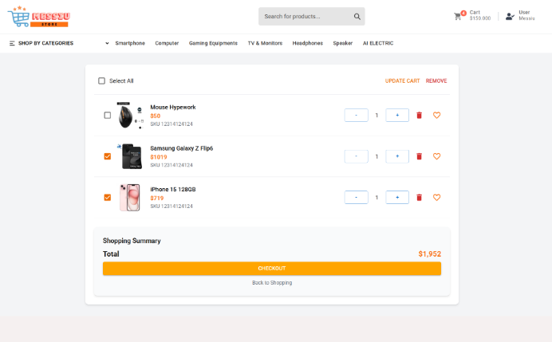

Test Case ID | Mô tả | Quy trình | Điều kiện tiên quyết | Kết quả mong đợi | Kết quả thực tế | Kết quả |  |  |  |  |  | Chú thích
 |  |  |  |  |  | Vòng 1 |  |  | Vòng 2
 |  |  |  |  |  | Trạng thái | Ngày kiểm tra | Người kiểm tra | Trạng thái | Ngày kiểm tra | Người kiểm tra
GUI_SHOW Quản lý giỏ hàng
GUI-CART01 | [Checkbox] Select All |  |  | Checkbox hiển thị, chọn được tất cả sản phẩm | Checkbox hiển thị, chọn được tất cả sản phẩm | Passed | 2025-04-22 | Hậu | Passed | 2025-04-24 | Hậu
GUI-CART02 | [Link] UPDATE CART |  |  | Button màu cam, click được | Button màu cam, click được | Passed | 2025-04-22 | Hậu |  | 2025-04-24 | Hậu
GUI-CART03 | [Link] REMOVE |  |  | Hiển thị và click được, xóa sản phẩm đã chọn | Hiển thị và click được, xóa sản phẩm đã chọn | Passed | 2025-04-22 | Hậu |  | 2025-04-24 | Hậu
GUI-CART04 | [Ảnh sản phẩm] |  |  | Hiển thị đúng ảnh, rõ nét, căn giữa theo hàng | Hiển thị đúng ảnh, rõ nét, căn giữa theo hàng | Passed | 2025-04-22 | Hậu |  | 2025-04-24 | Hậu
GUI-CART05 | [Tên sản phẩm] Label |  |  | Tên rõ ràng, font-size vừa đủ, hiển thị đúng tên | Tên rõ ràng, font-size vừa đủ, hiển thị đúng tên | Passed | 2025-04-22 | Hậu |  | 2025-04-24 | Hậu
GUI-CART06 | [Giá sản phẩm] Label |  |  | Text màu đen, font bold hoặc nổi bật | Text màu đen, font bold hoặc nổi bật | Passed | 2025-04-22 | Hậu |  | 2025-04-24 | Hậu
GUI-CART07 | [Nút tăng/giảm số lượng] - Button |  |  | Icon hiển thị rõ ràng, bấm hoạt động | Icon hiển thị rõ ràng, bấm hoạt động | Passed | 2025-04-22 | Hậu | Passed | 2025-04-24 | Hậu
GUI-CART08 | [Nút yêu thích] Heart Icon |  |  | Icon có thể chuyển trạng thái đã yêu thích | Icon có thể chuyển trạng thái đã yêu thích | Passed | 2025-04-22 | Hậu |  | 2025-04-24 | Hậu
GUI-CART09 | [Biểu tượng Xóa] (Trash Icon) |  |  | Hiển thị icon, khi click hiển thị cảnh báo hoặc xóa | Hiển thị icon, khi click hiển thị cảnh báo hoặc xóa | Passed | 2025-04-22 | Hậu | Passed | 2025-04-24 | Hậu
GUI-CART10 | [Tiêu đề] Shopping Summary |  |  | Label: bold, black | Label: bold, black | Passed | 2025-04-22 | Hậu | Passed | 2025-04-24 | Hậu
GUI-CART11 | [Tổng tiền] Total Price |  |  | Text bold, màu đỏ, cập nhật đúng khi thay đổi số lượng | Text bold, màu đỏ, cập nhật đúng khi thay đổi số lượng | Passed | 2025-04-22 | Hậu | Passed | 2025-04-24 | Hậu
GUI-CART12 | [CHECKOUT] Button |  |  | Nút màu cam, text trắng, khi hover đổi màu nhẹ | Nút màu cam, text trắng, khi hover đổi màu nhẹ | Passed | 2025-04-22 | Hậu | Passed | 2025-04-24 | Hậu
GUI-CART13 | [Back to Shopping] Link |  |  | Text link màu xám hoặc đen, click quay lại danh mục | Text link màu xám hoặc đen, click quay lại danh mục | Passed | 2025-04-22 | Hậu | Passed | 2025-04-24 | Hậu
FUNCTION_SHOW Quản lý giỏ hàng
FUNC-CART01 | Tăng/giảm số lượng sản phẩm trong giỏ hàng | "1. Truy cập giỏ hàng. 2. Nhấn nút tăng/giảm số lượng hoặc nhập số lượng trực tiếp." | Có sản phẩm trong giỏ hàng | Số lượng sản phẩm được cập nhật chính xác. Tổng giá trị được cập nhật tương ứng. | Số lượng sản phẩm được cập nhật chính xác. Tổng giá trị được cập nhật tương ứng. | Passed | 2025-04-22 | Hậu |  | 24/04/2025 | Hậu
FUNC-CART02 | Giảm số lượng sản phẩm về 0 | Người dùng giảm số lượng sản phẩm trong giỏ về 0 | Sản phẩm có số lượng = 1 | Số lượng không đổi, không âm, không lỗi | Số lượng không đổi, không âm, không lỗi | Passed | 2025-04-22 | Hậu |  | 24/04/2025 | Hậu
FUNC-CART03 | Cập nhật số lượng vượt quá tồn kho | Người dùng nhập số lượng lớn hơn tồn kho khi cập nhật sản phẩm trong giỏ. |  | Hiển thị thông báo lỗi "Số lượng sản phẩm vượt quá tồn kho". | Hiển thị thông báo lỗi "Số lượng sản phẩm vượt quá tồn kho". | Passed | 2025-04-22 | Hậu |  | 24/04/2025 | Hậu
FUNC-CART04 | Kiểm tra chức năng Xóa sản phẩm đơn lẻ trong giỏ hàng | Nhấn biểu tượng thùng rác hoặc chọn sản phẩm rồi nhấn "Xóa". | Có ≥ 1 sản phẩm trong giỏ | Sản phẩm bị xóa, giỏ hàng được cập nhật, tương ứng cả tổng tiền | Sản phẩm bị xóa, giỏ hàng được cập nhật, tương ứng cả tổng tiền | Passed | 2025-04-22 | Hậu |  | 24/04/2025 | Hậu
FUNC-CART05 | Kiểm tra xóa nhiều sản phẩm cùng lúc | 1. Chọn checkbox nhiều sản phẩm 2. Click REMOVE | Có ≥ 2 sản phẩm trong giỏ | Các sản phẩm được chọn bị xóa khỏi giỏ hàng | Các sản phẩm được chọn bị xóa khỏi giỏ hàng | Passed | 2025-04-22 | Hậu |  | 24/04/2025 | Hậu
FUNC-CART06 | Cập nhật giỏ hàng | Thay đổi số lượng rồi click “UPDATE CART” | Có sản phẩm trong giỏ | Số lượng và tổng tiền cập nhật chính xác | Số lượng và tổng tiền cập nhật chính xác | Passed | 2025-04-22 | Hậu |  | 24/04/2025 | Hậu
FUNC-CART07 | Thêm sản phẩm vào mục yêu thích | Click biểu tượng trái tim | Có sản phẩm trong giỏ | Trạng thái yêu thích thay đổi (màu icon thay đổi) | Trạng thái yêu thích thay đổi (màu icon thay đổi) | Passed | 2025-04-22 | Hậu |  | 24/04/2025 | Hậu
FUNC-CART08 | Chuyển đến trang đặt hàng thanh toán | Click nút “CHECKOUT” | Có ít nhất 1 sản phẩm trong giỏ | Chuyển đến trang đặt hàng thanh toán | Chuyển đến trang đặt hàng thanh toán | Passed | 2025-04-22 | Hậu |  | 24/04/2025 | Hậu
FUNC-CART09 | Quay lại trang mua hàng | Click “Back to Shopping” | Đăng nhập thành công | Chuyển về trang chủ | Chuyển về trang chủ | Passed | 2025-04-22 | Hậu |  | 24/04/2025 | Hậu

Đặt hàng
Project Name | PHÁT TRIỂN WEBSITE THƯƠNG MẠI ĐIỆN TỬ CHO THIẾT BỊ ĐIỆN TỬ - TÍCH HỢP AI CHATBOT VÀ THANH TOÁN TRỰC TUYẾN
Module Code | Đặt hàng
 | Hoàn thành | Lỗi | Chưa kiểm tra | Bị chặn | Tổng lần kiểm tra
Round 1 | 13 | 0 | 0 | 0 | 13
Round 2 | 0 | 0 | 0 | 0 | 0
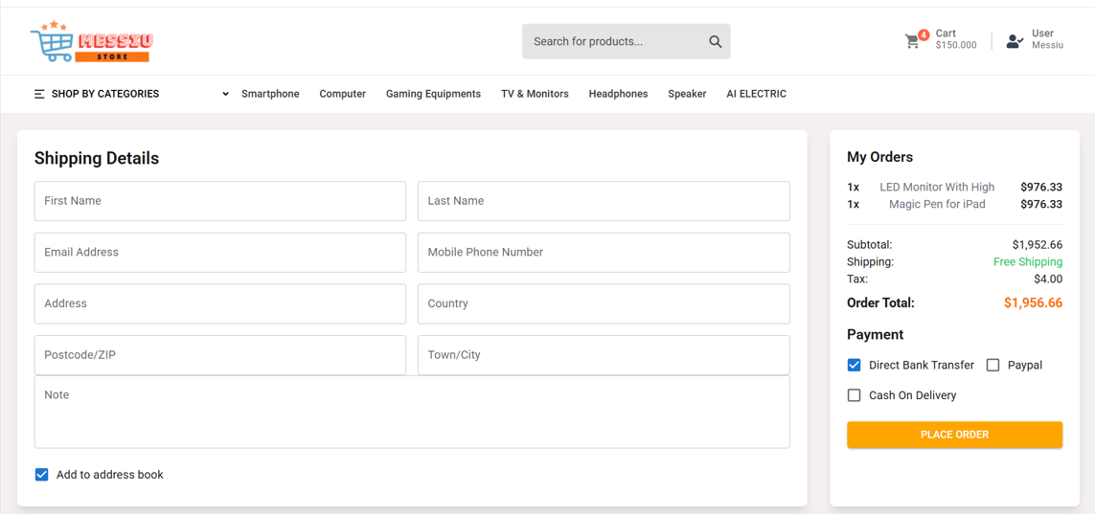

Test Case ID | Mô tả | Quy trình | Điều kiện tiên quyết | Kết quả mong đợi | Kết quả thực tế | Kết quả |  |  |  |  |  | Chú thích
 |  |  |  |  |  | Vòng 1 |  |  | Vòng 2
 |  |  |  |  |  | Trạng thái | Ngày kiểm tra | Người kiểm tra | Trạng thái | Ngày kiểm tra | Người kiểm tra
GUI_SHOW Đặt hàng
GUI-DH01 | [Label] Shipping Details |  | Đăng nhập thành công vào hệ thống | -Label: bold -Text color: black | -Label: bold -Text color: black | Passed | 22/04/2025 | Hậu | Passed | 2025-04-24 | Hậu
GUI-DH02 | [Textbox] First Name |  | Đăng nhập thành công vào hệ thống | -Textfield: có placeholder “First Name” | -Textfield: có placeholder “First Name” | Passed | 22/04/2025 | Hậu | Passed | 2025-04-24 | Hậu
GUI-DH03 | [Textbox] Last Name |  | Đăng nhập thành công vào hệ thống | -Textfield: có placeholder “Last Name” | -Textfield: có placeholder “Last Name” | Passed | 22/04/2025 | Hậu | Passed | 2025-04-24 | Hậu
GUI-DH04 | [Textbox] Email Address |  | Đăng nhập thành công vào hệ thống | -Textfield: có placeholder “Email Address” | -Textfield: có placeholder “Email Address” | Passed | 22/04/2025 | Hậu | Passed | 2025-04-24 | Hậu
GUI-DH05 | [Textbox] Mobile Phone Number |  | Đăng nhập thành công vào hệ thống | -Textfield: có placeholder “Mobile Phone Number” | -Textfield: có placeholder “Mobile Phone Number” | Passed | 22/04/2025 | Hậu | Passed | 2025-04-24 | Hậu
GUI-DH06 | [Textbox] Country |  | Đăng nhập thành công vào hệ thống | -Textfield: có placeholder “Country” | -Textfield: có placeholder “Country” | Passed | 22/04/2025 | Hậu | Passed | 2025-04-24 | Hậu
GUI-DH07 | [Textbox] Postcode/ZIP |  | Đăng nhập thành công vào hệ thống | -Textfield: có placeholder “Postcode/ZIP” | -Textfield: có placeholder “Postcode/ZIP” | Passed | 22/04/2025 | Hậu | Passed | 2025-04-24 | Hậu
GUI-DH08 | [Textbox] Town/City |  | Đăng nhập thành công vào hệ thống | -Textfield: có placeholder “Town/City” | -Textfield: có placeholder “Town/City” | Passed | 22/04/2025 | Hậu | Passed | 2025-04-24 | Hậu
GUI-DH09 | [Textarea] Note |  | Đăng nhập thành công vào hệ thống | -Textfield: placeholder “Note” | -Textfield: placeholder “Note” | Passed | 22/04/2025 | Hậu | Passed | 2025-04-24 | Hậu
GUI-DH10 | [Checkbox] Add to address book |  | Đăng nhập thành công vào hệ thống | -Checkbox hiển thị, mặc định: tick | -Checkbox hiển thị, mặc định: tick | Passed | 22/04/2025 | Hậu | Passed | 2025-04-24 | Hậu
GUI-DH11 | [Label] My Orders |  | Có sản phẩm trong giỏ hàng | -Label: bold -Text color: black | -Label: bold -Text color: black | Passed | 22/04/2025 | Hậu | Passed | 2025-04-24 | Hậu
GUI-DH12 | [Order Summary] Subtotal, Shipping, Tax, Total |  | Có sản phẩm trong giỏ hàng | -Text hiển thị chính xác các thành phần | -Text hiển thị chính xác các thành phần | Passed | 22/04/2025 | Hậu | Passed | 2025-04-24 | Hậu
GUI-DH13 | [Radio] Payment methods |  | Có sản phẩm trong giỏ hàng | -Có 3 option: Bank Transfer, Paypal, COD | -Có 3 option: Bank Transfer, Paypal, COD | Passed | 22/04/2025 | Hậu | Passed | 2025-04-24 | Hậu
GUI-DH14 | [Button] PLACE ORDER |  | Có sản phẩm trong giỏ hàng | -Button màu cam, chữ in hoa, click được | -Button màu cam, chữ in hoa, click được | Passed | 22/04/2025 | Hậu | Passed | 2025-04-24 | Hậu
FUNCTION_SHOW Đặt hàng
FUNC-DH01 | Điền đầy đủ thông tin giao hàng | Nhập đầy đủ tất cả ô bắt buộc | Đăng nhập thành công vào hệ thống | Hiển thị thông tin được chấp nhận | Hiển thị thông tin được chấp nhận | Passed | 22/04/2025 | Hậu | Passed | 2025-04-24 | Hậu
FUNC-DH02 | Bỏ trống 1 ô bắt buộc | Bỏ trống Email | Đăng nhập thành công vào hệ thống | Hiển thị thông báo chưa nhập ô Email. Vui lòng nhập lại | Hiển thị thông báo chưa nhập ô Email. Vui lòng nhập lại | Passed | 22/04/2025 | Hậu | Passed | 2025-04-24 | Hậu
FUNC-DH03 | Nhập email không hợp lệ | Nhập sai định dạng email | Đăng nhập thành công vào hệ thống | Hiển thị thông báo email sai định dạng | Hiển thị thông báo email sai định dạng | Passed | 22/04/2025 | Hậu | Passed | 2025-04-24 | Hậu
FUNC-DH04 | Nhập số điện thoại sai | Nhập chữ hoặc thiếu số | Đăng nhập thành công vào hệ thống | Hiển thị thông báo số điện thoại sai định dạng | Hiển thị thông báo số điện thoại sai định dạng | Passed | 22/04/2025 | Hậu | Passed | 2025-04-24 | Hậu
FUNC-DH05 | Kiểm tra thông báo chọn phương thức thanh toán | Chọn 1 trong 3 phương thức thanh toán | Đăng nhập thành công vào hệ thống | Hiển thị thông báo có thể chọn và đặt hàng thành công | Hiển thị thông báo có thể chọn và đặt hàng thành công | Passed | 22/04/2025 | Hậu | Passed | 2025-04-24 | Hậu
FUNC-DH06 | Không chọn phương thức thanh toán | Không chọn phương thức thanh toán | Đăng nhập thành công vào hệ thống | Hiển thị thông báo yêu cầu chọn phương thức thanh toán | Hiển thị thông báo yêu cầu chọn phương thức thanh toán | Passed | 22/04/2025 | Hậu | Passed | 2025-04-24 | Hậu
FUNC-DH07 | Gửi đơn hàng hợp lệ | Click "PLACE ORDER" với dữ liệu hợp lệ | Đăng nhập thành công vào hệ thống | Chuyển sang trang xác nhận | Chuyển sang trang xác nhận | Passed | 22/04/2025 | Hậu | Passed | 2025-04-24 | Hậu
FUNC-DH08 | Checkbox “Add to address book” | Tick/untick checkbox | Đăng nhập thành công vào hệ thống | Trạng thái được ghi nhận đúng sau khi đặt hàng | Trạng thái được ghi nhận đúng sau khi đặt hàng | Passed | 22/04/2025 | Hậu | Passed | 2025-04-24 | Hậu
FUNC-DH09 | Kiểm tra xem lại danh sách sản phẩm đặt | Kiểm tra mục “My Orders” bên phải | Đăng nhập thành công vào hệ thống | Danh sách hiển thị chính xác tên, giá và số lượng sản phẩm | Danh sách hiển thị chính xác tên, giá và số lượng sản phẩm | Passed | 22/04/2025 | Hậu | Passed | 2025-04-24 | Hậu

